상품제안서
아로마 말풍선 마스크패치 (8매입) | 상품코드: S14868

 |  |  |  |  |  |  | 02-713-8555 | www.synergygift.co.kr
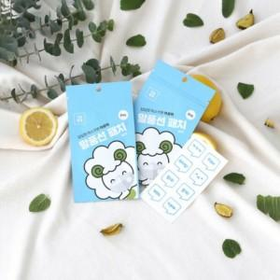

【상세/제작정보】

【인쇄/포장옵션】 | 스티커 / 포장불가능

【공급단가】 | 수량 | 200~ | 500~ | 1,000~ | 3,000~ | 5,000~
*VAT별도 | 박스 | 1,770원 | 1,710원 | 1,430원 | 1,380원 | 1,300원

【상품 URL】 | https://www.synergygift.co.kr:443/src/goods_detail.php?gdno=18480

